Ficha Técnica
PLANILLA DE DATOS GARANTIZADOS |  |  |  |  | 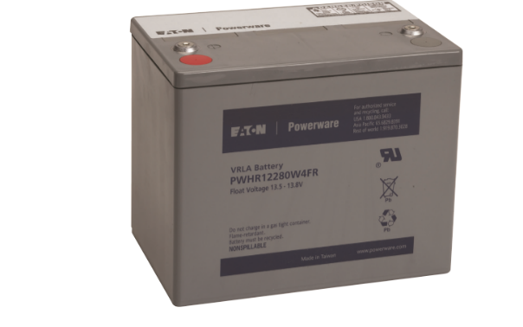

BATERIA P/ UPS 12 V |  |  |  |  | CÓDIGO | 2016189
 |  |  |  |  | FECHA REVISIÓN | 2020-05-16
 |  |  |  |  | ÁREA ESPECIALISTA: Servicios Generales

DESCRIPCIÓN SAP: BATERIA P/ UPS 12 V
ITEM | DATOS | UNIDAD | PEDIDO | OFRECIDO |  | COMPROBACIÓN Y MEDICIÓN | COMENTARIO
1 | Empresa proveedora | … | (*)
2 | Fabricante | … | (*)
3 | Marca | … | (**)
4 | Modelo | … | (*)
5 | País de origen | … | (*)
6 | Norma de fabricación y ensayos | … | UL924 y certificados por ISO 9001 e ISO 14001
7 | Embalaje | … | CAJAS QUE NO EXCEDAN PESO DE 60 LIBRAS
8 | Garantía | Años | 2
9 | Construcción | … | …
9.1 | Terminales | … | Terminal recortada de aleación de plomo de 12 cuerdas para aceptar perno de M6
9.2 | Celdas por unidad | … | 6
9.3 | Material del contenedor | … | Polipropileno UL04-V0
9.4 | Resistencia | … | A la inflamabilidad
9.5 | Peso Aproximadamente | lb (kg) | 59.6 lb (27.1 kg)
9.6 | Dimensiones | Pulga. | 10.12 x 8.31 x 6.47
10 | Especificaciones técnicas | … | …
10.1 | Voltaje | V | 12
10.2 | Capacidad | … | 280W a velocidad de 15 minutos de 1.67V por celda @ 77 °F (25 °C)
10.3 | Corriente de descarga máxima | Amp | 800A (5 seg)
10.4 | Interna de resistencia | mΩ | 4.5 mΩ Aproximadamente
10.5 | Rango de temperatura operativa | °C | *Descarga: 5 °F~122 °F (-15 °C~50 °C) *Carga: 5 °F~104 °F (-15 °C~40 °C)
10.6 | Rango de temperatura operativa nominal | °C | 77 °F ± 5 °F (25 °C ± 3 °C)
10.7 | Voltaje de carga de flotación |  | 13.5 a 13.8 Vdc/unidad Promedio a 77 °F (25 °C)
10.8 | Recomendado límite de corriente de carga máximo | A | 28 A
11 | Muestra de presentación | … | N/A
(*) A indicar por el oferente
(**) Timbrado en el material en alto o bajo relieve
 | 
 |  |  |  |  | Fecha de la oferta

 | Patricia Carolina Reyes De Los Angeles |  |  |  | Nombre y firma del oferente
 | Gerente De Servicios Generales
COMENTARIOS:
1- Este material cumplirá con todas las indicaciones detalladas en la especificación técnica correspondiente. 2- En caso de haber una solicitud adicional por parte de La Distribuidora o que el Fabricante entienda deba entregar información adicional, para la correcta evaluación de la propuesta, se deberá hacer por escrito y anexado a esta planilla de Datos Garantizados.

